画面定義
画面レイアウト

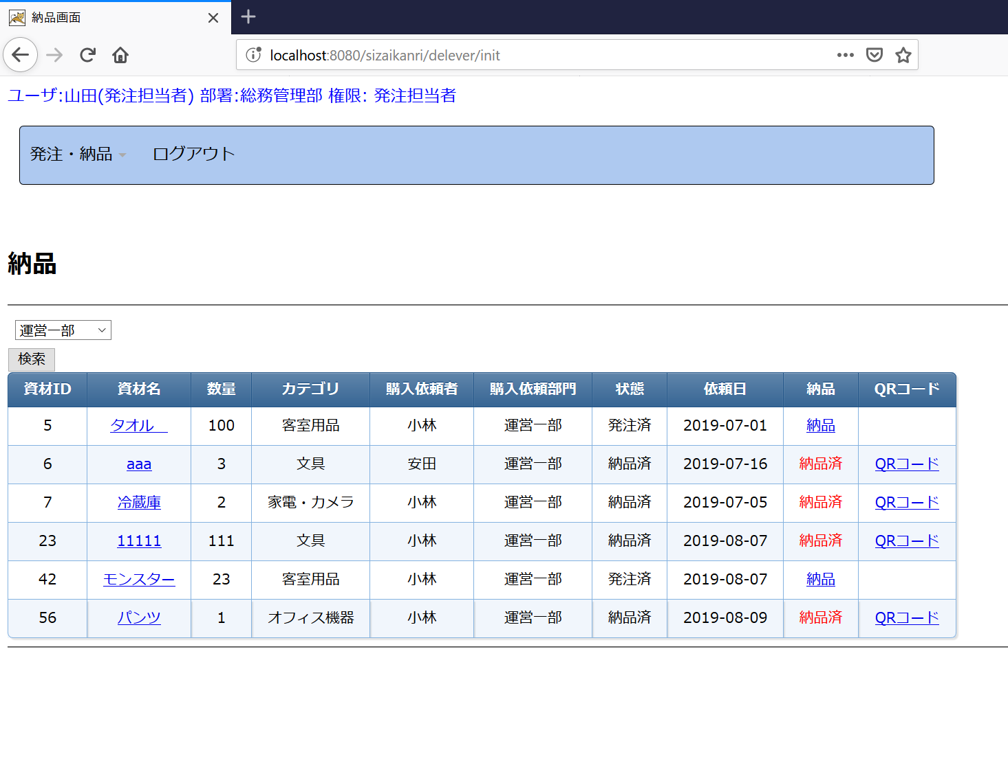

 |  |  |  |  | CSS設定を適用するため、tableのクラスを"outputtable"で設定してください。

JSPファイル

納品画面 |  | /WEB-INF/jsp/delever.jsp

画面項目
番号 | 論理名 | I/O | 表示値 | 送信値 | タイプ | 備考

検索
1 | 送信フォーム | I | - | - | form | 送信先：部署別検索処理 送信対象：画面項目2～3の入力値 送信Method：POST
2 | 部署選択リスト | I/O | 画面フォーム.部署リスト | 入力値⇒画面フォーム.検索用部署ID | s:select※1
3 | 検索ボタン | I | "検索" | - | input type="submit"

資材表示 画面フォーム.資材リストをループして、資材DTOごとに下記を表示する。
4 | 資材ID | O | 資材DTO.資材ID | - | font
5 | 資材名(詳細情報リンク) | I/O | 資材DTO.資材名 | 資材DTO.資材ID⇒（M0005画面）画面フォーム.対象資材ID | リンク(aタグ) | 送信先：M0005購入承認詳細画面 初期表示処理 表示先：当画面のフレームに表示する。 ※target属性を"under"と設定する。
6 | 数量 | O | 資材DTO.数量 | - | font
7 | カテゴリ | O | 資材DTO.カテゴリ名 | - | font
8 | 購入依頼者 | O | 資材DTO.購入依頼者名 | - | font
9 | 購入依頼部門 | O | 資材DTO.購入者部門名 | - | font
10 | 状態 | O | 資材DTO.状態名 | - | font
11 | 依頼日 | O | 資材DTO.購入依頼日 | - | font
12 | 納品リンク | I/O | "納品" | 資材DTO.資材ID⇒画面フォーム.対象資材ID | リンク(aタグ) | ・状態区分が"4"の場合、リンクを表示する。 送信先：納品処理 ・上記以外の場合、"納品済"（赤色）固定文字を表示する。
13 | QRコードリンク | I/O | "QRコード" | 資材DTO.資材ID⇒画面フォーム.対象資材ID | リンク(aタグ) | ・状態区分が"5"の場合、リンクを表示する。 送信先：QRコード発行処理 表示先：当画面のフレームに表示する。 ※target属性を"under"と設定する。 ・上記以外の場合、非表示

※資材リストはNULL、またはサイズが０の場合、上記項目を非表示とする。

フレーム
14 | 詳細情報表示フレーム | O | - | - | iframe | <iframe name="under" width="100%" height="400" frameborder="no" > </iframe>

補足：
※１
 | s:select実装例

 | <s:select name="form.deptid" list="form.deptList" listKey="id" listValue="name" />

